Blad1
Kunstwerkpaspoort |  |  |  |  | Versie | 0.1
 |  |  |  |  | Datum | 2016-10-18

Beheergegevens kunstwerk |  |  | Locatie/gemeente: Breda, Knooppunt Zonzeel
SAP-nummer | 10735909 |  | 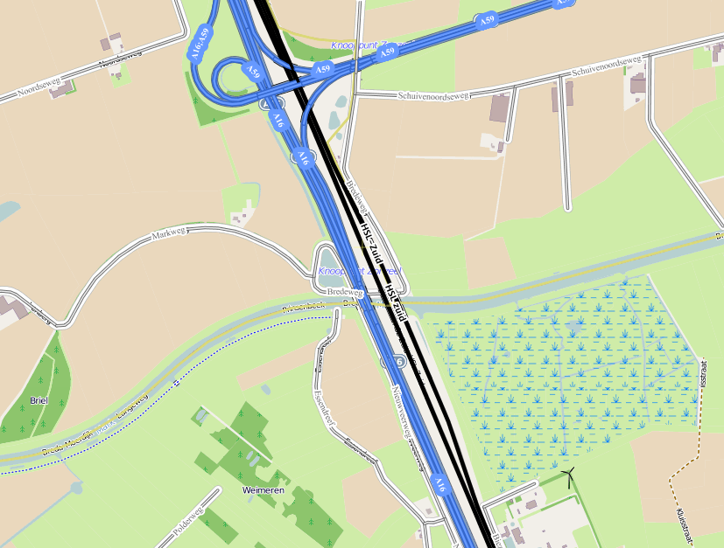
PGO-contractgebied | 20
Kunstwerknummer | KW20-121-0020
Kunstwerknaam | Wegviaduct Markbrug Langeweg
Wegbeheerder | Rijkswaterstaat
Emplacement | Bd - Zlw
Lijncode (Lc) | 121
Kilometrering (km) | 8.625
RDX / RDY - coördinaten | 107359.56,405708.24
Bouwjaar | 2004
Renovatie
Classificatie baanbelasting
Netverklaring
Functie | Ongelijkvl. kruising (wegviaduct)
Foto kunstwerk

Kenmerken kunstwerk
Lengte (origineel, na renovatie) | 3,65 m. (cf. inspectierap. 1998) |  | Constructietype | Spoorviaduct tbv watergang (constr. duiker), gewapend beton op 2 steunpunten (oude metselwerk onderbouw); Statisch onbepaald
Breedte (origineel, na renovatie) | 11,55 m. (cf. inspectierap. 1989)
Constructiehoogte (BS tot BK dek) | 1,53 - 0,32 = 1,21 m. |  | Elektrificatie (V) | 1500V DC
Dekdikte (excl. Verharding) | Vast/Variabel | Onbekend | Montering en dektype | Plaatvormige dekconstructie
Aantal overspanningen | 1 st. |  | Aantal dekken | 1 stuk | Materiaal | Beton, gewapend
Lengte hoofdoverspanning | Dagmaat 2,55m | Lg dek onbekend | Type oplegging | Geen, portaalvorm. | Aantal: | -
Lengte zij-overspanningen | N.v.t. |  | Voegovergang | Geen | Type | -
Betonkwaliteit | Onbekend; vermoedelijk idem spoorviaduct km10,678 (min. druksterkte 250kg/cm2 (B25)) |  | Aantal sporen | 2 st. | Hoh afstand: | 3,680 m. (cf. inspectierap. 1998)
Staalkwaliteit (wapening) | Bekend; QR24 conform bestek |  | Scheve kruising | Nee | Graden | ca 90ᵒ
Doorrij/-vaart hoogte/-breedte | hoogte 1,200 ; breedte 2,55m. |  | Materiaal leuning | Staal, thermisch verzinkt, leuning naast onderhoudspad
Dimensies balkrooster (lxbxh) | N.v.t. (geen balkrooster)
Beoordeling Constructieve Veiligheid
Ontwerpnorm | Onbekend |  | Overige belastingen
Ontwerpbelasting | Onbekend; gezien bouwjaar en constructie vermoedelijke idem spoorviaduct k10,678; VBS1947 |  | Ballastbed / Dir. spoorstaaf bevestiging | Doorgaand ballastbed | Dikte (in m.) | 1,10 m.
Ontwerpsnelheid | 140 km/h (cf. SAP basiskaart) |  | Gronddekking | Geen grondekking | Dikte (in m.) | -
Wapeningsconfiguratie bekend? | Onbekend, geen wap.tek. Bekend |  | Uitbreidingen | Oorspr. onderbouw 1886; Verv. bovenbouw 1960
 | Tijdens het archiefonderzoek zijn geen gegevens gevonden (berekeningen, bestek of tekeningen) waaruit de ontwerpnorm en - belastingen van KW20-122-0020 - Spoorviaduct Lagevaart (Etten-Leur) km15,428 bekend worden. Gezien bouwjaar bovenbouw (spoordek 1960) en constructievorm is dit spoorviaduct/constructieve duiker haast gelijk aan KW20-122-0010 en is hoogstwaarschijnlijk de spoorbelasting conform ontwerpnorm V.B.S. 1947 aangehouden. Voor een beschouwing van de constructieve veiligheid wordt verwezen naar het rapport van ProRail RAP 00115 met titel 'Spoorbelastingen op bruggen, verleden tot heden (2009)', versie 001, datum van kracht 01-04-2009. In deze rapportage is een vergelijking, middels equivalente Qm en Qv-lijnen, opgesteld van alle normen en spoorbelastingen uit het verleden tot tot 2009. De vigerende spoorbelastingen volgens de Eurocode zijn nog niet in RAP00115 opgenomen. Als ontwerpnorm V.B.S. 1947 als ontwerpnorm wordt aangehouden, dan valt te concluderen: Buigcapaciteit: bij een overspanning van 2,5-3,0m is V.O.S.B. 1938 de maatgevende belasting Dwarskrachtcapaciteit: bij deze overspanning is de V.O.S.B. 1963 maatgevend voor de dwarskracht (Qv). Hoe de vigerende spoorbelastingen zicht verhouden tot deze Qm- en Qv-lijnen is nog onbekend. De onbekendheid van de ontwerrpbelastingen vormt een risico t.a.v. de constructieve veiligheid.
Risicoprofiel / risicoaspecten | Risicoprofiel o.b.v. bureaustudie | Risicoprofiel na inspectie (juni 2016) | Toelichting op beoordeling risicoaspecten (inspectieresultaat)
Leeftijd kunstwerk
Constructieve veiligheid
Aantastingen / Schades
Lekkage
Waterhuishouding
Oplegging dek | N.v.t.
Voegovergang / dilatatievoegen | N.v.t.
Overgang kunstwerk-aardebaan |  |  | Geen stootplaten aanwezig volgens SAP basiskaart, hierdoor verhoogd risico spoor-/baanverzakking direct achter KW
Aanrijding constructie | N.v.t.
Arbo-veiligheid (V&G / VGM)
Aanvullende (specifieke) risicoaspecten
Leuning (conditie/conservering)
Grondkerende constructies / beschoeiingen |  |  | Tijdens bureaustudie geen gebreken aangetroffen in oude inspectierapportages.
Opmerkingen na inspectie juni 2016 |  |  | Documentatie
 |  |  | SAP basiskaart algemeen | 10592537 - SAP basiskaart algemeen.xlsx
 |  |  | Tekeningen | Geen
 |  |  | Berekeningen | Geen
 |  |  | Bestek | 519768_Bestek Nederlandsche spoorwegen.pdf
 |  |  | Inspecties | Inspectierapport duiker geo122 k15,428_Juni 1989.pdf
 |  |  |  | Inspectierapport HR duiker lijn122 k15,428_Dec. 1998.pdf
 |  |  |  | 519770_Verzameling div. inspectierapportages en -gegevens.pdf
Advies

